상품제안서
보온보냉 테이블 포트 2000ml TTB-2000K | 상품코드: S30858

 |  |  |  |  |  |  | 02-713-8555 | www.synergygift.co.kr
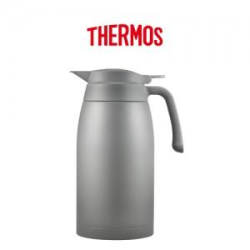

【상세/제작정보】

【인쇄/포장옵션】 | 실크, 레이저 / 포장지포장

【공급단가】 | 수량 | 20~ | 100~ | 500~ | 1,000~ | 2,000~
*VAT별도 | 단가 | 41,870원 | 41,200원 | 40,200원 | 39,190원 | 38,520원

【상품 URL】 | https://www.synergygift.co.kr:443/src/goods_detail.php?gdno=30858

